策略详情
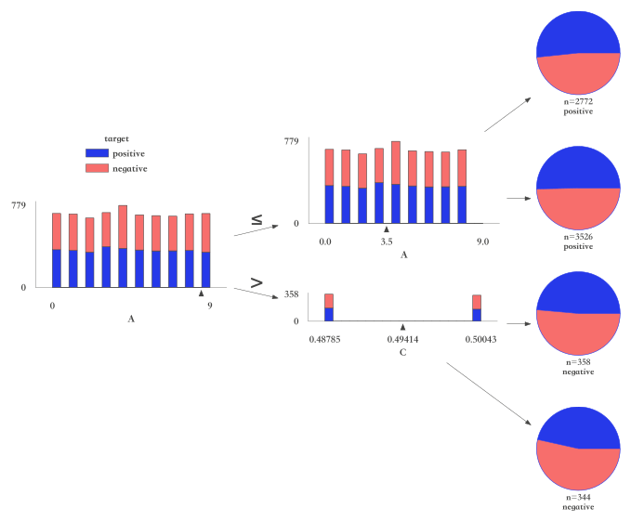
组合策略 | 命中数 | 命中率 | 好样本数 | 好样本占比 | 坏样本数 | 坏样本占比 | 坏率 | 样本整体坏率 | LIFT值
B <= 0.495 & 时间 > 0.943 | 243 | 3.47% | 142 | 4.01% | 101 | 2.92% | 41.56% | 49.41% | 84.11%
B <= 0.495 & 时间 <= 0.943 | 3758 | 53.69% | 1933 | 54.59% | 1825 | 52.76% | 48.56% | 49.41% | 98.28%
B > 0.495 & 时间 <= 0.877 | 2669 | 38.13% | 1321 | 37.31% | 1348 | 38.97% | 50.51% | 49.41% | 102.21%
B > 0.495 & 时间 > 0.877 | 330 | 4.71% | 145 | 4.09% | 185 | 5.35% | 56.06% | 49.41% | 113.45%

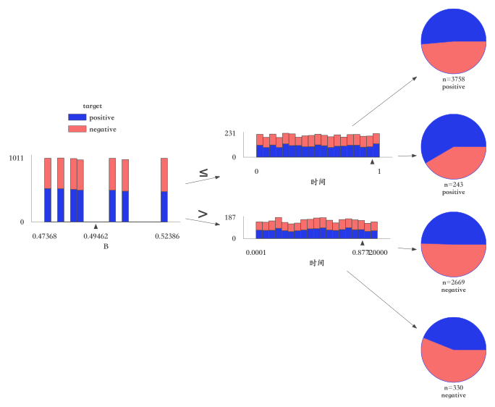

组合策略 | 命中数 | 命中率 | 好样本数 | 好样本占比 | 坏样本数 | 坏样本占比 | 坏率 | 样本整体坏率 | LIFT值
B <= 0.495 & A <= 8.5 | 3605 | 51.50% | 1889 | 53.35% | 1716 | 49.61% | 47.60% | 49.41% | 96.33%
B > 0.495 & A > 4.5 | 1496 | 21.37% | 749 | 21.15% | 747 | 21.60% | 49.93% | 49.41% | 101.05%
B > 0.495 & A <= 4.5 | 1503 | 21.47% | 717 | 20.25% | 786 | 22.72% | 52.30% | 49.41% | 105.83%
B <= 0.495 & A > 8.5 | 396 | 5.66% | 186 | 5.25% | 210 | 6.07% | 53.03% | 49.41% | 107.32%

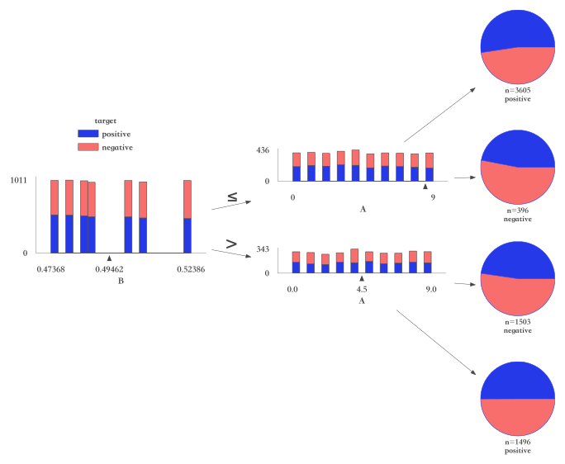

组合策略 | 命中数 | 命中率 | 好样本数 | 好样本占比 | 坏样本数 | 坏样本占比 | 坏率 | 样本整体坏率 | LIFT值
A <= 8.5 & A <= 3.5 | 2772 | 39.60% | 1432 | 40.44% | 1340 | 38.74% | 48.34% | 49.41% | 97.83%
A <= 8.5 & A > 3.5 | 3526 | 50.37% | 1775 | 50.13% | 1751 | 50.62% | 49.66% | 49.41% | 100.50%
A > 8.5 & C <= 0.494 | 358 | 5.11% | 174 | 4.91% | 184 | 5.32% | 51.40% | 49.41% | 104.01%
A > 8.5 & C > 0.494 | 344 | 4.91% | 160 | 4.52% | 184 | 5.32% | 53.49% | 49.41% | 108.24%

